Univ CO2 emissions
OBLICZANIE EMISJI CO2 |  |  |  |  |  |  |  |  | DANE, KTÓRE NALEŻY OKREŚLIĆ - Wytyczne
W celu obliczenia emisji CO2 związanej z dojazdami do pracy na uczelni, jako narzędzie można wykorzystać poniższą tabelę: |  |  |  |  |  |  |  |  | Poniżej podano kilka wyjaśnień pokazujących, jak określić lub obliczyć dane, które należy wprowadzić w "EMISJE CO2 ZWIĄZANE Z DOJAZDEM NA UCZELNIĘ" (komórki na zielono), aby pomóc Państwu w tym zadaniu.

 | EMISJE CO2 ZWIĄZANE Z DOJAZDEM NA UCZELNIĘ
 | Środek transportu | % użytkowników (1) | Liczba użytkowników/dzień | Średnia liczba km/dzień | Współczynnik emisji CO2 |  | Współczynnik emisji CO2 (kg CO2/pasażerokilometr) | Emisje (t CO2/rok) | % użytkowników (1)
 |  |  |  |  | (kg CO2/JEDNOSTKĘ) | JEDNOSTKA |  |  | 1. Zidentyfikuj dzienny % użytkowników dla każdego środka transportu, zgodnie z ankietą na temat mobilności Twojej uczelni.
 |  |  |  |  |  |  |  |  | Ü Gdzie można znaleźć te dane? | W ankiecie dotyczącej mobilności w sekcji RODZAJ TRANSPORTU → Pytanie: "Jakiego środka transportu używasz zazwyczaj do dojazdu na uczelnię?"
 | SAMOCHÓD (mały - benzyna) | 6.7 | 1,575 | 66 | 0.177 | pojazdokilometr | 0.084 | 1,758
 | SAMOCHÓD (średni - benzyna) | 3.3 | 776 | 66 | 0.224 | pojazdokilometr | 0.107 | 1,096 | 2. W przypadku SAMOCHODU lub MOTOCYKLA/ SKUTERA jako środka transportu, należy również wziąć pod uwagę odsetek na podstawie rodzaju samochodu/motocykla:
 | SAMOCHÓD (duży - benzyna) | 6.7 | 1,575 | 66 | 0.253 | pojazdokilometr | 0.120 | 2,513
 | SAMOCHÓD (mały - diesel) | 3.3 | 776 | 66 | 0.168 | pojazdokilometr | 0.080 | 822
 | SAMOCHÓD (średni - diesel) | 6.7 | 1,575 | 66 | 0.213 | pojazdokilometr | 0.101 | 2,116 | Ü Gdzie można znaleźć te dane? | % typu samochodu/motocykla można znaleźć w ankiecie na temat mobilności w sekcjach: DOSTĘP DO KAMPUSU SAMOCHODEM → Pytanie: "Rodzaj samochodu i paliwa" DOSTĘP DO KAMPUSU MOTOCYKLEM/SKUTEREM → Pytanie: "Rodzaj pojazdu"
 | SAMOCHÓD (duży - diesel) | 6.7 | 1,575 | 66 | 0.241 | pojazdokilometr | 0.115 | 2,394
 | SAMOCHÓD (nieznanej wielkości - benzyna/diesel) | 3.3 | 776 | 66 | 0.22 | pojazdokilometr | 0.105 | 1,076 | Ü Na przykład ...
 | SAMOCHÓD (hybrydowy) | 3.3 | 776 | 66 | 0.164 | pojazdokilometr | 0.078 | 802 | Autobus miejski: 10%; Autobus dalekobieżny: 6.7% |  | SAMOCHÓD (mały - benzyna): (46.7*14.3)/100 = 667.81/100 = 6.7% |  | SAMOCHÓD (hybrydowy): (46.7*7.1)/100 = 331.57/100 = 3.3 %
 | SAMOCHÓD (elektryczny) | 6.7 | 1,575 | 66 | 0.107 | pojazdokilometr | 0.051 | 1,063 | Pociąg podmiejski/metro: 3,3% ; Pociąg: 3.3% |  | SAMOCHÓD (średni - benzyna): (46.7*7.1)/100 = 331.57/100 = 3.3 % |  | SAMOCHÓD (elektryczny): (46.7*14.3)/100 = 667.81/100 = 6.7%
 | SKUTER (mały motocykl) | 6.65 | 1,563 | 66 | 0.085 | pasażerokilometr | 0.085 | 1,760 | Tramwaj/trolejbus: 6.7% |  | SAMOCHÓD (duży - benzyna): (46.7*14.3)/100 = 667.81/100 = 6.7% |  | SAMOCHÓD (nieznanej wielkości - benzyna/diesel): (46.7*7.1)/100 = 331.57/100 = 3.3 %
 | MOTOCYKL | 6.65 | 1,563 | 66 | 0.12 | pasażerokilometr | 0.12 | 2,484 | Rower: 6.7% |  | SAMOCHÓD (mały - diesel): (46.7*7.1)/100 = 331.57/100 = 3.3 % |  | SKUTER: (13.3*50)/100 = 665/100 = 6.65%
 | AUTOBUS MIEJSKI | 10 | 2,350 | 66 | 0.146 | pasażerokilometr | 0.146 | 4,545 | Wyłącznie na piechotę: 3.3% |  | SAMOCHÓD (średni - diesel): (46.7*14.3)/100 = 667.81/100 = 6.7% |  | MOTOCYKL: (13.3*50)/100 = 665/100 = 6.65%
 | AUTOBUS DALEKOBIEŻNY/AUTOKAR | 6.7 | 1,575 | 66 | 0.135 | pasażerokilometr | 0.135 | 2,816 |  |  | SAMOCHÓD (duży - diesel): (46.7*14.3)/100 = 667.81/100 = 6.7%
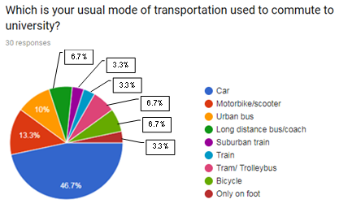
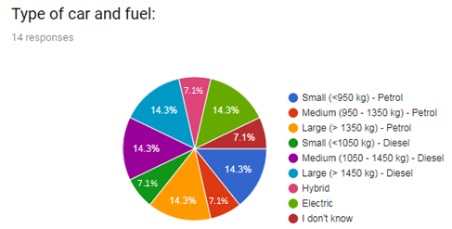
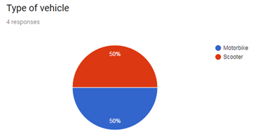
 | POCIĄG | 3.3 | 776 | 66 | 0.024 | pasażerokilometr | 0.024 | 247
 | POCIĄG PODMIEJSKI/METRO | 3.3 | 776 | 66 | 0.095 | pasażerokilometr | 0.095 | 976
 | TRAMWAJ/TROLEJBUS | 6.7 | 1,575 | 66 | 0.084 | pasażerokilometr | 0.084 | 1,752
 | ROWER | 6.7 | 1,575 | 66 | 0 | pasażerokilometr | 0 | 0
 | NA PIECHOTĘ (wyłącznie) | 3.3 | 776 | 66 | 0 | pasażerokilometr | 0 | 0
 | RAZEM |  |  |  |  |  |  | 28,220

 | Populacja akademicka (2) | 23,500 | Średnia odległość/podróż (km) (3) | 18.4 | Średnia liczba podróży powrotnych/dzień (4) | 1.8 | Średnie napełnienie SAMOCHODU (5) | 2.1

 | Liczba dni roboczych/rok (6) | 200
 |  |  |  |  |  |  |  |  | Populacja akademicka (2)
 |  |  |  |  |  |  |  |  | Podaj całkowitą liczbę populacji akademickiej, biorąc pod uwagę wszystkie grupy: studentów, pracowników administracyjnych, kadry kierownicze, pracowników naukowych i dydaktycznych

Ogólne uwagi dotyczące wypełniania tej tabeli: |  |  |  |  |  |  |  |  | Ü Na przykład ... całkowita populacja akademicka = 23.500
 | Uwaga 1: Komórki w kolorze zielonym muszą być wypełnione konkretnymi danymi uczelnianymi |  |  |  |  |  |  |  | Ü Jeżeli % użytkowników (rozkład podany w próbie ankietowej - patrz (1)) zostanie pomnożony przez populację akademicką wówczas można będzie obliczyć całkowitą liczbę użytkowników dla każdego środka transportu (kolumna E)
 | Uwaga 2: Komórki w kolorze niebieskim to obliczenia domyślne. Nie są wymagane żadne dane
 | Uwaga 3: Współczynnik emisji CO2 (kolumny G-H): Zaproponowano szacunkową wartość dla każdego środka transportu.
 | (Zob. źródła danych i więcej szczegółów w tabeli "Współczynniki emisji CO2 dla środków transportu" w poniższym arkuszu danych Excel) |  |  |  |  |  |  |  | Średnia odległość/podróż (km) (3)
 | Jeżeli jednak inne konkretne wskaźniki emisji wymagają uwzględnienia (tj. w oparciu o krajowe wytyczne), można je umieścić w tej kolumnie |  |  |  |  |  |  |  | Oblicz średnią odległość na podróż (w km) z domu do uczelni (w km):

 |  |  |  |  |  |  |  |  | 1: Określi rozkład (%) każdego przedziału odległości
GRAFICZNE PRZEDSTAWIENIE WYNIKÓW |  |  |  |  |  |  |  |  | Ü Gdzie można znaleźć te dane? W ankiecie na temat mobilności, sekcja DOSTĘP DO UNIWERSYTETU → Pytanie: "Jaka jest średnia odległość pomiędzy twoim domem (miejscem zamieszkania) a wybranym kampusem?"
Poniższe wykresy przedstawiają zestawienie obliczonych wyników:
Emisje (t CO2 / rok) Kampus 1
 | Emisje (t CO2/rok)
Samochód | 13640
Skuter | 1760
Motocykl | 2484
Autobus miejski | 4545
Autobus dalekobieżny/autokar | 2816
Pociąg | 247
Pociąg podmiejski/metro | 976
Tramwaj/trolejbus | 1752
Rower | 0
Na piechotę | 0
 |  |  |  |  |  |  |  |  | 2: Aby obliczyć średnią odległość (km), można wziąć pod uwagę średnią ważoną, biorąc pod uwagę % każdego przedziału odległości (patrz krok 1)
 | Środek transportu | Emisje (t CO2/rok)
 | Samochód | 13640
 | Skuter | 1760 |  |  |  |  |  |  | Dla każdego zakresu odległości należy przyjąć wartość średnią. W przypadku wartości granicznej: < 1km => przyjmij 0,5 km; > 30 km => przyjmij 50 km
 | Motocykl | 2484
 | Autobus miejski | 4545 |  |  |  |  |  |  | Ü Na przykład ...
 | Autobus dalekobieżny/autokar | 2816
 | Pociąg | 247 |  |  |  |  |  |  |  |  |  | PRZEDZIAŁ |  | wartość odległości | %
 | Pociąg podmiejski/metro | 976 |  |  |  |  |  |  |  |  |  | przedział 1 | <1 km | 0.5 | 0
 | Tramwaj/trolejbus | 1752 |  |  |  |  |  |  |  |  |  | przedział 2 | 1-3 km | 2 | 13.3
 | Rower | 0 |  |  |  |  |  |  |  |  |  | przedział 3 | 4-5 km | 4.5 | 10
 | Na piechotę | 0 |  |  |  |  |  |  |  |  |  | przedział 4 | 6-10 km | 8 | 26.7
 |  |  |  |  |  |  |  |  |  |  |  | przedział 5 | 11-15 km | 13 | 13.3
 |  |  |  |  |  |  |  |  |  |  |  | przedział 6 | 16-30km | 23 | 16.7
 |  |  |  |  |  |  |  |  |  |  |  | przedział 7 | >30 km | 50 | 20
 |  |  |  |  |  |  |  |  |  |  |  | Średnia odległość |  | 18.4
 |  |  |  |  |  |  |  |  |  |  |  |  |  | [(0.5*0)+(2*13.3)+(4.5*10)+(8*26.7)+(13*13.3)+(23*16.7)+(50*20)]/100

 |  |  |  |  |  |  |  |  | Średnia liczba podróży powrotnych (4)
 |  |  |  |  |  |  |  |  | Oblicz średnią liczbę podróży powrotnych (na dzień) na uniwersytet
Rozkład emisji CO2 według środków transportu. Kampus 1
 |  |  |  |  |  |  |  |  | 1: Określ rozkład (%) każdej liczby podróży powrotnych
 |  |  |  |  |  |  |  |  | Ü Gdzie można znaleźć te dane? W ankiecie na temat mobilności w dziale NAWYKI DOTYCZĄCE MOBILNOŚCI → Pytanie: "Liczba podróży powrotnych na uczelnię dziennie"

 |  |  |  |  |  |  |  |  | 2: W celu obliczenia średniej liczby podróży powrotnych można uwzględnić średnią ważoną, biorąc pod uwagę % każdej liczby podróży powrotnych (patrz poprzedni krok)

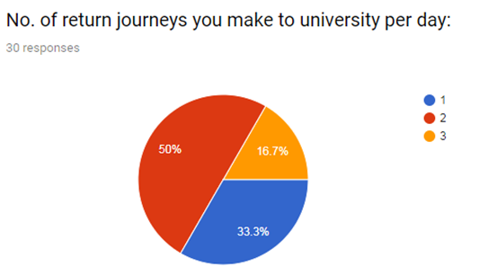
 |  |  |  |  |  |  |  |  | Ü Na przykład ...

 |  |  |  |  |  |  |  |  |  |  |  | Liczba podróży powrotnych |  | %
 |  |  |  |  |  |  |  |  |  |  |  | Liczba podróży powrotnych 1 | 1 | 33.3
 |  |  |  |  |  |  |  |  |  |  |  | Liczba podróży powrotnych 2 | 2 | 50
 |  |  |  |  |  |  |  |  |  |  |  | Liczba podróży powrotnych 3 | 3 | 16.7
 |  |  |  |  |  |  |  |  |  |  |  | Średnia liczba podróży powrotnych/dzień |  | 1.8
 |  |  |  |  |  |  |  |  |  |  |  |  |  | [1*33.3)+(2*50)+(3*16.7)]/100

 |  |  |  |  |  |  |  |  | Ü Aby określić średnią wartość km osiągniętą przez użytkowników (komórka F) , "średnią odległość/podróż" (3) należy pomnożyć przez dwukrotność "średniej podróży powrotnej" (4).
Total Average distance (Km/day) = (Average journey distance between home to university) x (2 x Average No. return journeys per day)

 |  |  |  |  |  |  |  |  | Uwaga: Możesz pomnożyć dwukrotnie średnią liczbę podróży dziennie, ponieważ są to podróże powrotne

 |  |  |  |  |  |  |  |  | Średnie napełnienie SAMOCHODU (5)
 |  |  |  |  |  |  |  |  | JEDNOSTKI współczynników emisji CO2 z samochodów muszą być wyrażone w "pasażerokilometrach" → Liczbę "pojazdokilometrów" można przeliczyć na "pasażerokilometry" dzieląc przez liczbę osób jadących samochodem, obliczoną jako Średnie napełnienie samochodu.

 |  |  |  |  |  |  |  |  | 1: Zidentyfikuj rozkład (%) liczby osób podróżujących tym samym samochodem w każdej podróży
 |  |  |  |  |  |  |  |  | Ü Gdzie można znaleźć te dane? Możesz znaleźć % pasażerów samochodu w ankiecie na temat mobilności w dziale DOSTĘP DO KAMPUSU SAMOCHODEM (Informacje ogólne) → Pytanie: "Ile osób zazwyczaj podróżuje samochodem?"

 |  |  |  |  |  |  |  |  | 2: W celu obliczenia średniego napełnienia samochodu można wziąć pod uwagę średnią ważoną, biorąc pod uwagę % każdej liczby pasażerów samochodu

 |  |  |  |  |  |  |  |  | Ü Na przykład ...
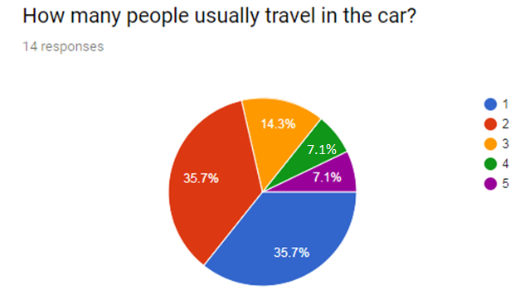
 |  |  |  |  |  |  |  |  |  |  |  | Liczba pasażerów w samochodzie | %
 |  |  |  |  |  |  |  |  |  |  |  | 1 | 35.7
 |  |  |  |  |  |  |  |  |  |  |  | 2 | 35.7
 |  |  |  |  |  |  |  |  |  |  |  | 3 | 14.3
 |  |  |  |  |  |  |  |  |  |  |  | 4 | 7.1
 |  |  |  |  |  |  |  |  |  |  |  | 5 | 7.1
 |  |  |  |  |  |  |  |  |  |  |  | Średnie Napełnienie Samochodu | 2.1
 |  |  |  |  |  |  |  |  |  |  |  |  | (1*35.7)+(2*35.7)+(3*14.3)+(4*7.1)+(5*7.1))/100

 |  |  |  |  |  |  |  |  | Liczba dni roboczych w roku (6)
 |  |  |  |  |  |  |  |  | Wskaż liczbę dni roboczych w roku na uniwersytecie, aby można było obliczyć całkowitą emisję CO2 na uczelni rocznie.

 |  |  |  |  |  |  |  |  | Ü Na przykład ... liczba dni roboczych rocznie = 200 dni

 | PROJEKT U-MOB LIFE nr LIFE15 GIC/ES/000056 Europejska Sieć Uniwersytetów na rzecz Zrównoważonej Mobilności |  |  |  |  |  |  |  |  | PROJEKT U-MOB LIFE nr LIFE15 GIC/ES/000056 Europejska Sieć Uniwersytetów na rzecz Zrównoważonej Mobilności

